572747
CUTTING PLAN 1 |  |  | 오더 수량 |  | 본사 요척 | BODY | TRIM |  | BODY WIDTH
 |  |  |  |  |  | 0.998 | 0.174
STYLE.NO : 572747 |  |  | 3,355 |  | 소요량 | 3348 | 584 |  | 62"

COLOR | DIVICION |  |  |  |  |  |  | TOTAL | 요척 | 소요량
 |  |  | XS | S | M | L | XL
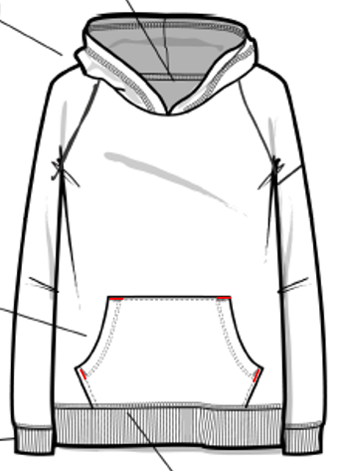 HEATHER GREY | QTY | ORDER | 164 | 430 | 804 | 1,110 | 847 | 3,355
 | LOSS(7%) |  | 175 | 460 | 860 | 1,188 | 906 | 3,590
 | BAL(%) |  | 4.89 | 12.82 | 23.96 | 33.08 | 25.25 | 100
 | RATIO.1 | 176 | 1 | 2 | 2 | 4 | 3 | 12 |  | 0
 |  |  | 176 | 352 | 352 | 704 | 528 | 2,112
 |  |  | 1 | -108 | -508 | -484 | -378 | 1,478
 | RATIO.2 | 109 |  | 1 | 4 | 4 | 3 | 12 |  | 0
 |  |  | 0 | 109 | 436 | 436 | 327 | 1,308
 |  |  | 1 | 1 | -72 | -48 | -51 | 170
 | RATIO.3 | 26 |  |  | 3 | 2 | 2 | 7 |  | 0
 |  |  | 0 | 0 | 78 | 52 | 52 | 182
 |  |  | 1 | 1 | 6 | 4 | 1 | 12
 | TTL: |  | 176 | 461 | 866 | 1,192 | 907 | 3,602 | 0.000 | 0
 |  |  |  |  |  |  |  | 과부족 | 100.0% | 3,348

